2019년
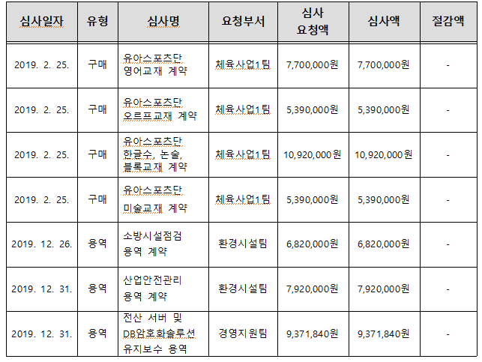
2019년 계약심사 현황

2020년
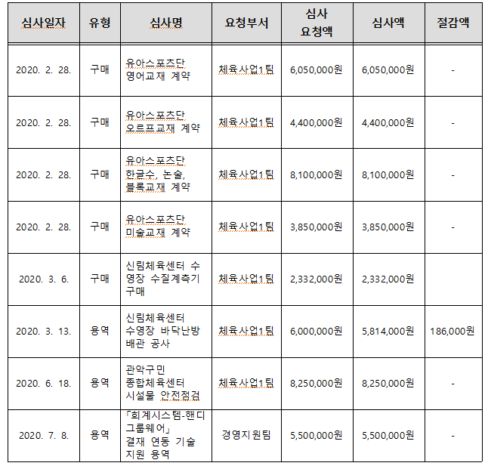
2020년 계약심사 현황

연번

1

2

3

4

5

6

7

8

연번 | 심사일자 | 유형 | 심사명 | 요청부서 | 심사요청액 | 심사액 | 절감액
9 | 2020. 12. 7. | 구매 | 공단 백업시스템 단종장비 교체 | 경영지원팀 | 2,200,000원 | 2,200,000원 | -
10 | 2020. 12. 7. | 용역 | 노상 및 노외주차장 노후 안내표지판 교체 공사 | 주차사업팀 | 5,749,000원 | 5,749,000원 | -
11 | 2020. 12. 29. | 용역 | 소방시설 점검 용역 계약 | 환경시설팀 | 7,139,000원 | 7,139,000원 | -
12 | 2020. 12. 29. | 용역 | 산업안전관리 용역 계약 | 환경시설팀 | 8,355,600원 | 8,355,600원 | -

